ДМП
Розміщення товару на ДОДАТКОВИХ МІСЦЯХ ПРОДАЖУ.

Основні положення:
Планування продажів (ДМП) проводиться за участю комерційного відділу, після закриття категорії та розподілу кожного виду ДМП (паллет, стійка, торець і т.д.) відповідно до домовленостей, тобто загальна кількість дод. місць, у тій чи іншій категорії, буде поділено серед усіх учасників бажаючих їх придбати. Пріоритет буде надано тим постачальникам, які покриватимуть всю мережу магазинів НОВУС.
Заявка на розміщення Додаткової викладки товару подається не пізніше ніж 15 числа місяця, попереднього місяця, початку розміщення додаткової викладки.
Заявка на заміну асортименту на Додаткову викладку товару подається не пізніше 15-го числа місяця, попереднього місяця, початку розміщення додаткової викладки.
У заявці повинні бути зазначені торгові точки, в яких планується розміщення, тип дод. місця, асортимент, який буде розміщений на даному додатковому місці та кількість од. товару, який необхідний для 100% заповнення ДМП, а також зазначений період додаткового розміщення.
Для системи автозамовлення прописується мінімальна кількість товару, яка необхідна для подання його на ДМП - дана кількість за замовчуванням розраховується як 1/3 від 100% заповненості місця, а для всієї алкогольної продукції розраховується як 1/5 від 100% наповнюваності. Буфер Безпеки (ББ) на СТІЙКИ, прописується 100% наповнюваність цього виду ДМП.
УВАГА!!!
Розміщення алкогольної продукції (елітний, важкий алкоголь, а також вино) може розміщуватись на палетній викладці, ТІЛЬКИ на тумбах постачальника! Правило 4 арт. на такій викладці, до цієї категорії товару НЕ ДІЄ, тобто можливе розміщення більше 4-х артикулів, на одній тумбі.
Заміна асортименту товару на ДМП постачальника, може проводиться не частіше одного разу на місяць, крім товарів алкогольної продукції (елітний, важкий алкоголь, а також вино). Товар даних категорій, можуть змінюватися на ДМП, один раз на квартал (спочатку кварталу) і не частіше! Заміна асортименту таких товарів проводиться після погодження з комерційним відділом.
Алкогольна продукція не може бути розміщена на ДМП, менше ніж на 3 місяці (1 квартал).
Після підтвердження розміщення додаткової викладки, сума за розміщення списується з МБ, якщо бюджету немає, виставляється рахунок.
Після цього інформація про розміщення додаткової викладки товару надходить до магазину.
Будь-яка викладка товару на дод. місце, відбувається силами (представниками) компанії, яка викупила ДМП.
Після закінчення термінів додаткового розміщення товарів, весь надлишок, якщо такий залишається, підлягає 100% поверненню постачальнику.
Повернення додаткового обладнання виробника провадиться в строк 14 календарних днів з моменту закінчення домовленостей щодо розміщення ДМП.

УВАГА!!!

Вартість в грудні місяці збільшується вдвічі від прайсу!

Вид послуги | Пояснення | Розміри обладнання | Мін. термін розміщення | Вартість за період прайс 2026 грн без ПДВ | Примітки | Коментарі
Розміщення палети 120х80х150 (з товаром). Вартість в грудні збільшується в 2-а рази від прайсу. | Продаж 1-го палето місця | 120*80 см | 1 міс | 33,000 | Висота викладки не більше 160 см (з товаром). Вартість без брендування 100% повернення товару | Вартість в Рівне, Тернопіль, Біла Церква, мінус 50% від вартості прайсу
Розміщення на торці 130х60х210 (130х60х160) см. Вартість в грудні збільшується в 2-а рази від прайсу. | Продаж цілого торця (5-6-ть полиць) | 130*210 см | 1 міс | 40,000 | Вартість без брендування 100% поверення товару після закінчення терміну розміщення на дод. місці продажу | Вартість в Рівне, Тернопіль, Біла Церква, мінус 50% від вартості прайсу
Розміщення в бонеті - заморозка 210х90х90 см. Вартість в грудні збільшується в 2-а рази від прайсу. |  | 210*90 см | 1 міс | 50,000 | Вартість без брендування 100% поверення товару після закінчення терміну розміщення на дод. місці продажу | Вартість в Рівне, Тернопіль, Біла Церква, мінус 50% від вартості прайсу
Розміщення в 1/2 Регала 100х50х210. Вартість в грудні збільшується в 2-а рази від прайсу. | Продаж 1/2 регала(5-ть полиць) | 100*210 см | 1 міс | 60,000 | Вартість без брендування 100% поверення товару після закінчення терміну розміщення на дод. місці продажу | Вартість в Рівне, Тернопіль, Біла Церква, мінус 50% від вартості прайсу
Розміщення на стійці 60х15х150 (обладнання НОВУС с 4-5-ти полицями або гачками). Вартість в грудні збільшується в 2-а рази від прайсу. | 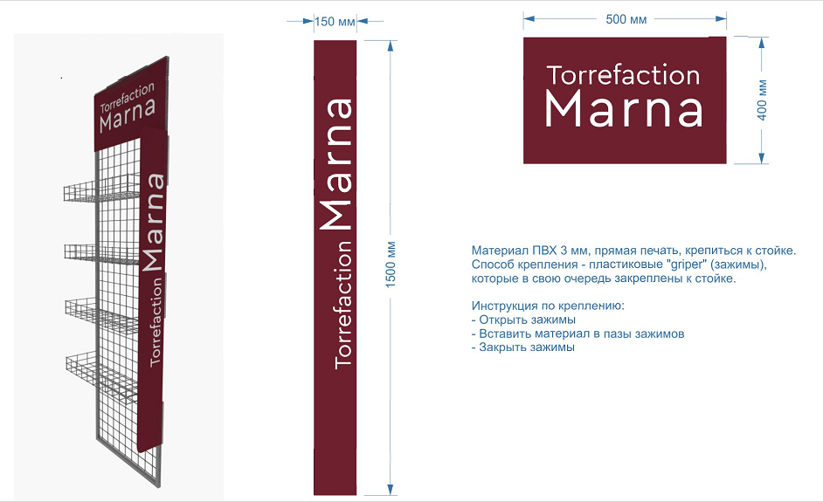 | 60х15х150 см | 1 міс | 27,000 | 100% поверення товару після закінчення терміну розміщення на дод. місці продажу | Вартість в Рівне, Тернопіль, Біла Церква, мінус 50% від вартості прайсу
Розміщення скрині виробника 100х70. Вартість в грудні збільшується в 2-а рази від прайсу. |  | 100*70 см | 1 міс | 27,000 | 100% поверення товару після закінчення терміну розміщення на дод. місці продажу | Вартість в Рівне, Тернопіль, Біла Церква, мінус 50% від вартості прайсу
Розміщення холодильника виробника 80х80х210. Вартість в грудні збільшується в 2-а рази від прайсу. |  | 210*80*80 см | 1 міс | 27,000 | тільки холодильники закритого типу. 100% поверення товару після закінчення терміну розміщення на дод. місці продажу | Вартість в Рівне, Тернопіль, Біла Церква, мінус 50% від вартості прайсу
Розміщення касового холодильника виробника 50 (глибина)х60 (ширина). Вартість в грудні збільшується в 2-а рази від прайсу. |  | 90*50*60 см | 1 міс | 21,000 | холодильники відключаються від електромережі 100% поверення товару після закінчення терміну розміщення на дод. місці продажу | Вартість в Рівне, Тернопіль, Біла Церква, мінус 50% від вартості прайсу
Розміщення на 1-ій полиці, 1 ТП в ХО регалі Coffe Point біля інфо кас. Вартість в грудні збільшується в 2-а рази від прайсу. | 1 полиця | 100 см | 1 кв. | 21 000 (вартість зазначена за 1 місяць). | Розміщення по всім ТП, де є обладнання

ДМП Coffe Point
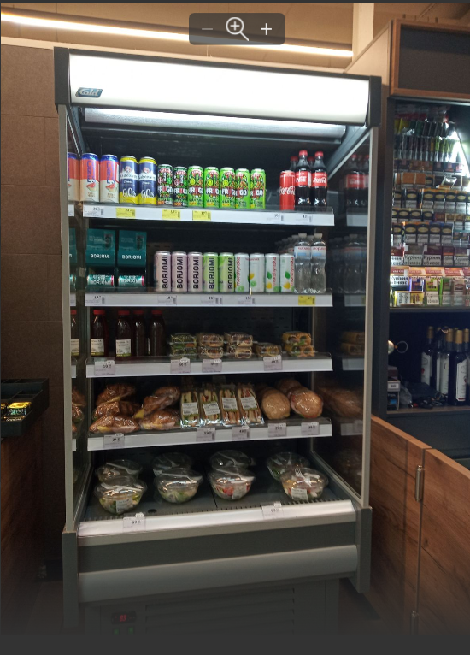
 | РАЗОМ | 23 | 483,000 | 1,449,000
Місто | Адреса | Регал/1 полиця | Вартість в місяць | Вартість за мін. період 1 кв.
Київ | Бесарабська пл., 2 | 1 | 21,000 | 63,000
Київ | вул. Майдан Незалежності, 1, Сектор В | 1 | 21,000 | 63,000
Київ | пл.Слави, б/н, підземний перехід | 1 | 21,000 | 63,000
Ірпінь | вул. Пушкінська, 25В | 1 | 21,000 | 63,000
Київ | вул. Майдан Незалежності, Сектор А (Глобус) | 1 | 21,000 | 63,000
Київ | вул. Велика Васильківська 100 | 1 | 21,000 | 63,000
Київ | пр-кт Курбаса, 19, корпус А | 1 | 21,000 | 63,000
Ірпінь | вул. Антонова, 6 | 1 | 21,000 | 63,000
Нові Петрівці | вул. Героїв Майдану, 1. | 1 | 21,000 | 63,000
Київ | м. Київ, вул. Будівельників, 40 | 1 | 21,000 | 63,000
Київ | вул. Святошинська,3 | 1 | 21,000 | 63,000
Київ | вул. Кірпи,5 | 1 | 21,000 | 63,000
Київ | вул. Івана Пулюя, 8-А, | 1 | 21,000 | 63,000
Київ | вул. Братиславська, 48-А | 1 | 21,000 | 63,000
Київ | вул. Бульварно-Кудрявська, буд. 15-Д | 1 | 21,000 | 63,000
Буча | вул. Вокзальна 2г | 1 | 21,000 | 63,000
Київ | вул. Івана Павла ІІ (вул. Лумумби Патріса), буд. 5. | 1 | 21,000 | 63,000
Київ | вул.Тростянецька, 1 А | 1 | 21,000 | 63,000
Київ | вул. Євгена Сверстюка,4 | 1 | 21,000 | 63,000
Київ | бул. Дружби Народів,16-А | 1 | 21,000 | 63,000
Буча | вул.Києво-Мироцька,104-Д | 1 | 21,000 | 63,000
Київ | проспект Правди, 47 | 1 | 21,000 | 63,000
Київ | пр. Лобановського Валерія,4-Д | 1 | 21,000 | 63,000

В данному виді ДМП, може бути продано тільки 2-і верхні полиці.

Онлайн продажі
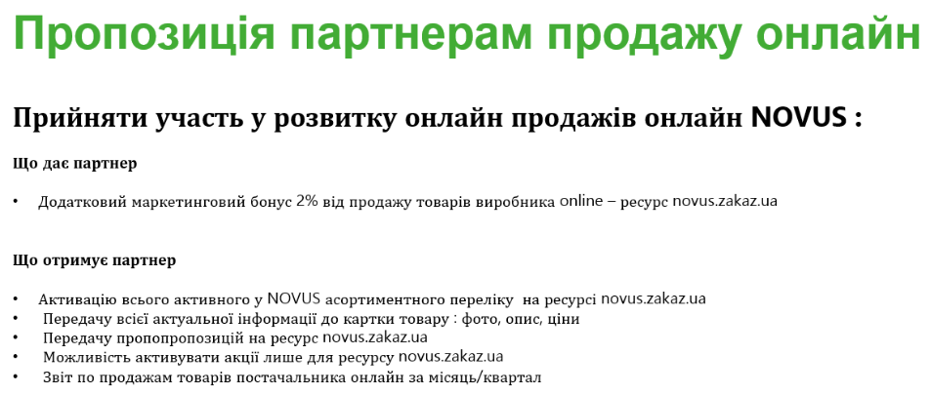
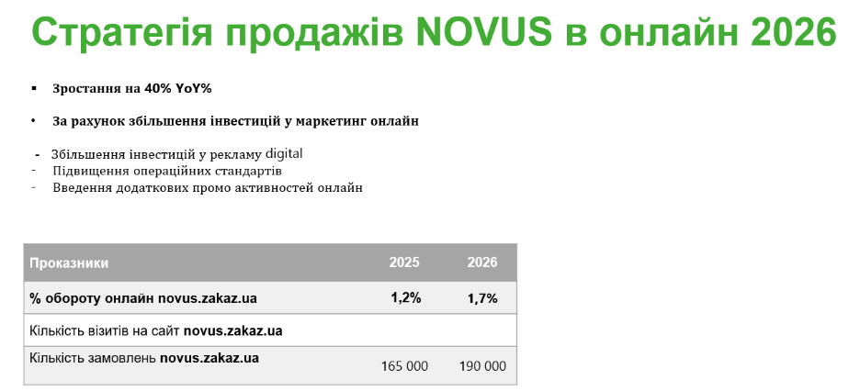

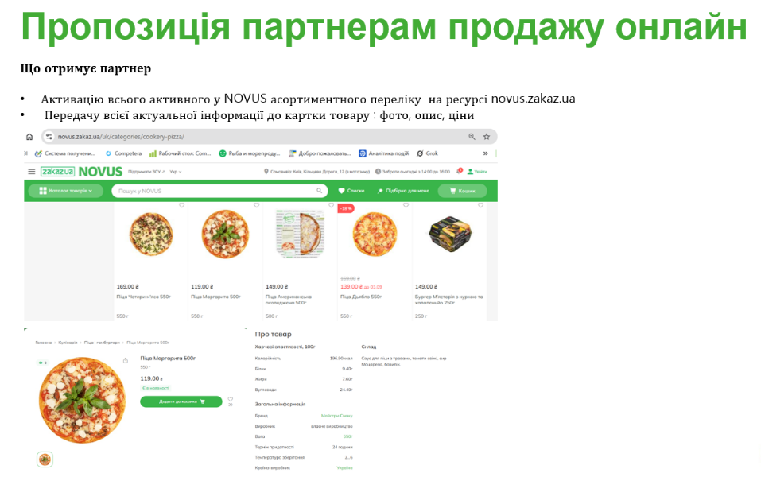
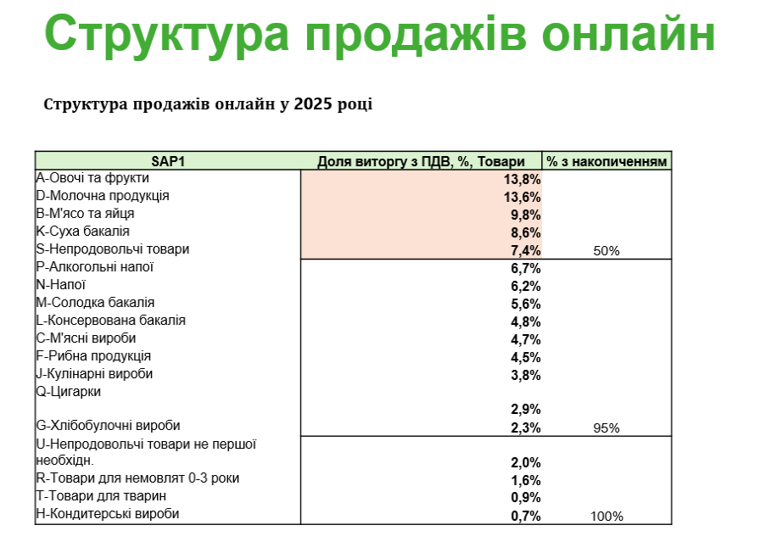

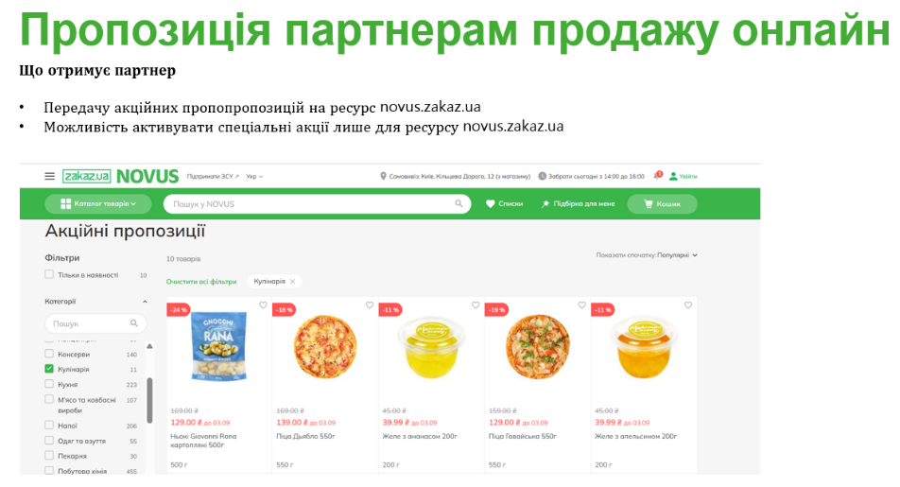

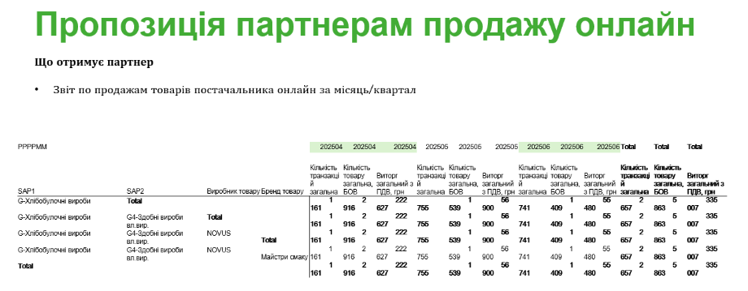

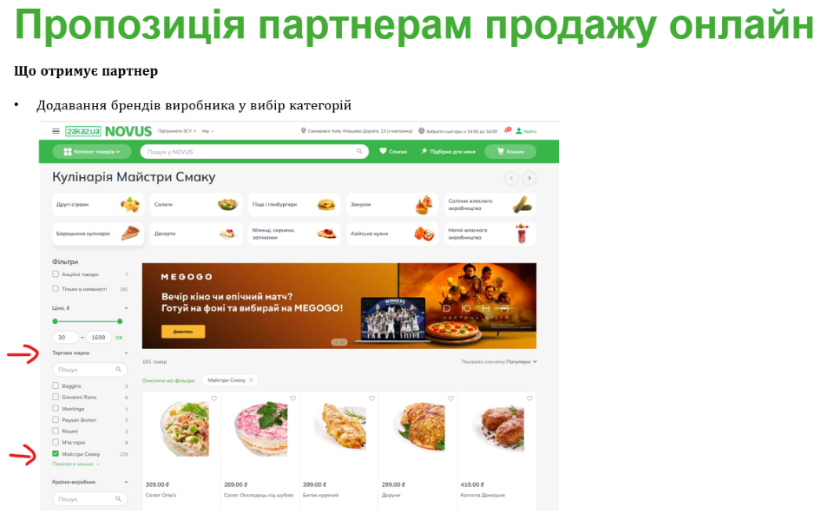

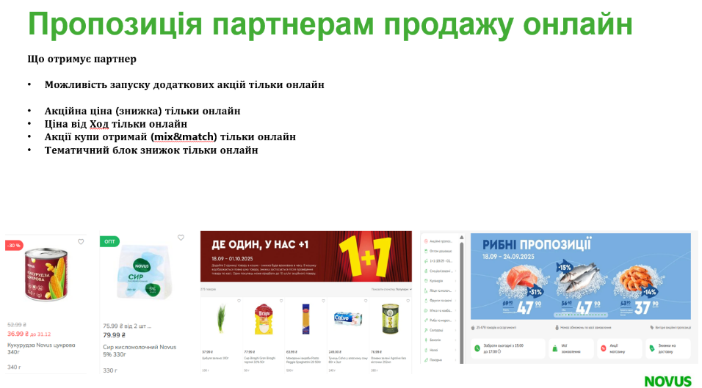

АКЦІЇ
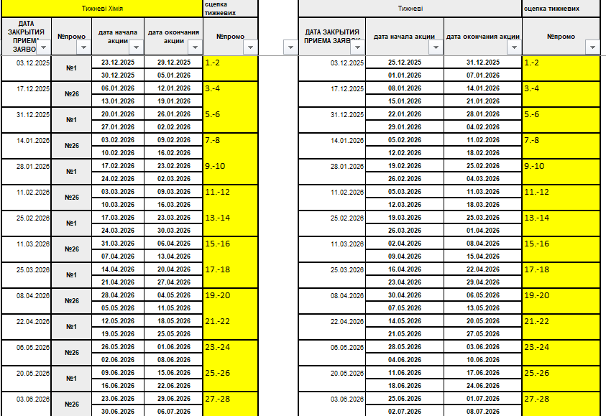
ТИПИ ПРОМО | Акція | Коммунікація акції | Що надає виробник | період проведення | Комунікація | Графік проведення акцій
ЦІНОВІ АКЦІЇ | Покупець може придбати товар зі знижкою | товар виділяється у торговому залі жовтим цінником з перекресленою ціною, надаються додаткові місця на період акції за погодженням сторін. Інформація про акцію публікується на сайт NOVUS, сайт ZAKAZ.UA | Виробник надає асортимент в шаблоні Новус, знижку на товар або компенсація за підсумками продажу/оплачує активацію акції | 14 днів/7 днів | 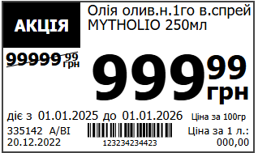
ОПТОМ ДЕШЕВШЕ(дрібний опт) | Покупець може придбати товар від декількох одиниць зі знижкою | товар виділяється у торговому залі жовтим цінником з урахвуанням кількості одиниць для отримання знижки, надаються додаткові місця на період акції за погодженням сторін.Iнформація про акцію публікується на сайт NOVUS, сайт ZAKAZ.UA | Виробник надає асортимент в шаблоні Новус, знижку на товар або компенсація за підсумками продажу/оплачує активацію акції | 30 днів/14 днів | 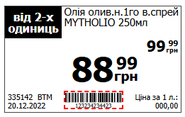 |  | 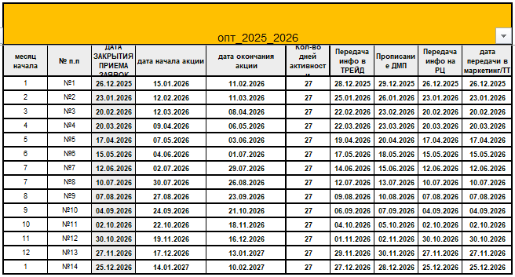
ОПТОМ ДЕШЕВШЕ | Покупець може придбати товар від декількох одиниць зі знижкою | товар виділяється у торговому залі жовтим цінником з урахвуанням кількості одиниць для отримання знижки, надаються додаткові місця на період акції за погодженням сторін.Iнформація про акцію публікується на сайт NOVUS, сайт ZAKAZ.UA | Виробник надає асортимент в шаблоні Новус, знижку на товар або компенсація за підсумками продажу/оплачує активацію акції | 30 днів/14 днів | 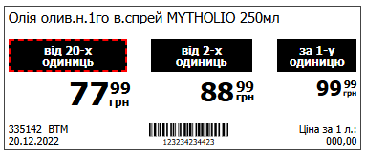
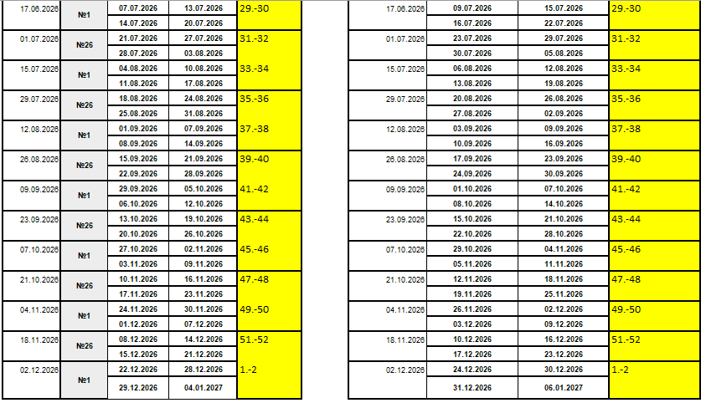
КУПИ ОТРИМАЙ (зі знижкою) | покупець при купівлі одного товару (набору товарів) у встановленому кіл-ві отримує встановлену знижку на встановлену кількість другого товару (набору товарів) | товар виділяється в торговому залі цінником КУПИ ТА ОТРИМАЙ, на додаткові місця виставляється набори товарів, що беруть участь в акції.Iнформація про акцію публікується на сайт NOVUS | Виробник надає асортимент та компенсацію (подарунковий фонд за роздрібною ціною) за підсумками продажів/активацію акції/ подає макет у шаблоні НОВУС для плакату КУПИ ОТРИМАЙ | 14 днів/7 днів | 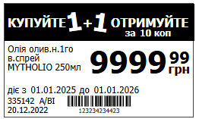
КУПИ ОТРИМАЙ (зі знижкою на товар з меншою ціною) | покупець при купівлі товарів (з набору товарів) у встановленому кіл-ві отримує встановлену знижку на встановлену кількість товару (з набору товарів) товар на який надається знижка товар з меншою ціною | товар виділяється в торговому залі підкладкою КУПИ ОТРИМАЙ , на додаткові місця виставляється набори товарів, що беруть участь в акції.Iнформація про акцію публікується на сайт NOVUS | Виробник надає асортимент та компенсації (подарунковий фонд за роздрібною ціною) за підсумками продажів/активацію акції/ подає макет у шаблоні НОВУС для плакату КУПИ ОТРИМАЙ | 14 днів/7 днів
ЗНИЖКА НА БРЕНД у товарній категорії | покупець при купівлі товарів певного бренду(ів) у певній категорії(ях) отримує на касі автоматично знижку у встановленому порядку | товар виділяється у торговому залі плакатом А4 з описом знижки на бренд групу.Iнформація про акцію публікується на сайт NOVUS, сайт ZAKAZ.UA | Виробник надає асортимент та компенсації за підсумками продажів | 14 днів/7 днів | 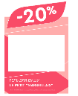
Промо з застосунком | Покупець отримує знижку на товар при купівлі з Застосунком | товар виділяється у торговому залі жовтим цінником з перевагою ціни застосунку , надаються додаткові місця на період акції за погодженням сторін. Інформація про акцію публікується на сайт NOVUS, в Застосунку NOVUS | Виробник надає асортимент та компенсації за підсумками продажів | 14 днів/7 днів | 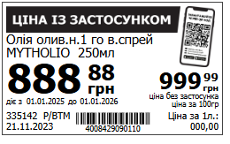

CRM
 | Надання послуг CRM

Категорія послуг | Інструменти | Організаційний збір | Вартість 1 успішного контакту | Аналітичний звіт | Примітка | Супровід
Персональна комунікація з клієнтом | Повідомлення у Viber | 5 000 грн без ПДВ | 3 грн без ПДВ | 10 000 грн без ПДВ | Для вибору ЦА доступна вся активна база клієнтів NOVUS | За 2 тижні до бажаної дати комунікації Замовник подає запит на відділ лояльності та CRM, де вказує: - Цілі комунікації - Параметри ЦА - Розмір винагороди за цільову дію (якщо винагорода передбачається) Фахівець відділу CRM готує пропозицію по комунікації згідно запиту замовника, а також надає рекомендації, які можуть бути сформовані під час аналізу даних. Пропозиція містить: - попередній розмір ЦА, - прогноз відгуку на коммунікацію - прогноз бюджету Післі погодження запускаємо коммункацію. Через 2 тижні після запуску комунікації фахівець відділу CRM надає фактичний кількісний звіт та фактичний бюджет. Аналітик даних готує розгорнутий звіт згідно ключових параметрів ефективності.
 | Купон на касі | 5 000 грн без ПДВ | 2 грн без ПДВ | 10 000 грн без ПДВ | Друк купону налаштовується під подію в момент покупки (сума чеку, наявність в чеку конкретного товару, категорії)
 | Купон в моб.додатку(персональні пропозиції) | 5 000 грн без ПДВ | 3 грн без ПДВ | 10 000 грн без ПДВ | наприклад, при купівлі конкретноготовару при скануванні застосунку- надаємо знижкуабо бонуси на карту.
 | Email розсилки | 5 000 грн без ПДВ | 2 грн без ПДВ | 10 000 грн без ПДВ | Для вибору ЦА доступна вся активна база клієнтів NOVUS (240 К)
Комунікація в мобільному застосунку | Пуш в мобільний застосунок | 5 000 грн без ПДВ | 1 грн без ПДВ | 10 000 грн без ПДВ | База мобільного застосунку на 07.08 - 270 тис клієнтів. На 31.12 буде десь 350 К
 | Банер в мобільному застосунку (головна сторінка, карусель) | 5 000 грн без ПДВ | 54 000 грн без ПДВ | 10 000 грн без ПДВ | Хоча б раз на місяць в застосунок заходять 80% від загальної бази. Зна 07.08 - це 210 тис клієнтів. В середньому 1 юзер заходить в застосунок 7 разів на місяць
 | Розмістити товари в розділі Новинки (слайдер на головній) | 5 000 грн без ПДВ | 15 000 грн без ПДВ | 10 000 грн без ПДВ
 | In-App | 5 000 грн без ПДВ | 3 грн без ПДВ | 10 000 грн без ПДВ | у нас цього ще немає. Буде після інтеграції з Еспутником. Це буде поп-ап в мобільному застосунку. Людина відкриває застосунок - поверх головного екрану з'являється поп-ап. Можна налаштувати як на всю базу, так і на сегмент

Категорія послуг | Інструменти | Вартість розміщення брендінгу мінімальний період 1 місяць | Показники реклами |  | Примітка | Супровід
Брндінг в мобільному застосункку | Брендніг найбільш відвідуваного екрану мобільного застосунку - Екран QR code карта клієнта | 495 00 | Охоплення/міс 455 000 клієнти / частоста 6,5 |  | Розміщення брендінгу відбувається для всіх клієнтів мобільного застосунку без персоналізації. | Замовник подає макети на відділ Реклами для брендінгу сторінки мобільного застосунку. Рекламний відділ адапутє макети під мобільний застосунок для IOS| Android
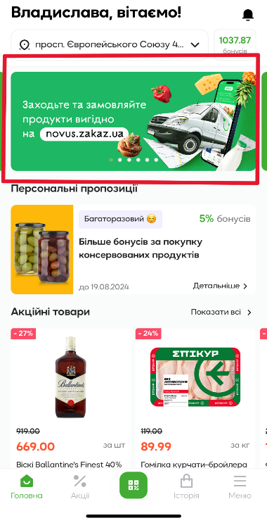
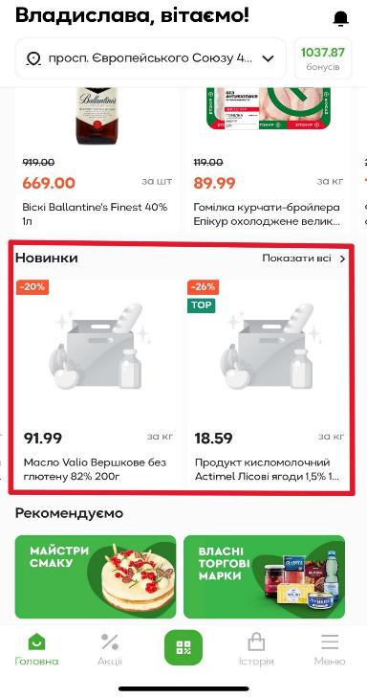

Реклама на КСО
 | Продаж реклами на КСО (каса самообслуговування) в мережі НОВУС.

Для запуску реклами на КСО необхідно:

1 | Надати зображення та вказати період розміщення реклами. Інформація надається мінімум за 5-ть робочих днів до старту.

2 | Зображення можна викласти на файло обмінник та скинути посилання на ел. пошту або відправити картинку безпосередньо на ел. пошту.

3 | Всю інформацію необхідно надати на Тетяну Шокіну та Сліпанчука Віталія: |  |  | Tetiana.Shokina@novus.ua | Vitaliy.Slipanchuk@novus.ua

4 | Текст зображення (якщо такий є) має бути українською мовою та не порушувати закон про рекламу

ВАЖЛИВО!

Розміщення реклами на КСО в мережі НОВУС, Алкогольної (весь товар) та Тютюнової продукції (весь товар)- ЗАБОРОНЕНО!

Параметри та та вартість реклами, нижче в таблицях:

Параметри | Опис | Коментарі
Вид зображення | статичний (картинка) | реклама БЕЗ звуку
Мін. період розміщення | 14 днів
ВАРТІСТЬ РОЗМІЩЕННЯ за 1 ТП | 7 000 грн. без ПДВ | реклами надається ТІЛЬКИ по всіх ТП, де є КСО, на момент запуску відео контенту
ВАРТІСТЬ РОЗМІЩЕННЯ за всі ТП (82 магазинів) де є КСО | 495 000 грн. без ПДВ | реклами надається ТІЛЬКИ по всіх ТП, де є КСО, на момент запуску відео контенту

Вимоги до макету:

1 | Роздільна здатність картинки має бути - 1024x768
2 | Формат зображення – PNG
3 | Кольорова модель – RGB
4 | Фон має бути не яскравий, без додаткових графічних елементів в дизайні, фон – пастельних, однотонних тонів
5 | Необхідно врахувати при створенні макету, щоб важливі елементи дизайну (лого, текст) не находили на елементи меню КСО
6 | Всі елементи , що нижче відтворено у візуалізації має бути збережені та рухати графіку КСО при макетуванні не можна

Візуал екрану КСО: |  |  | Приклад реклами на КСО:
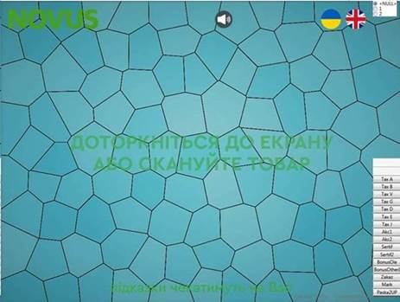

Данні по магазинам де є КСО:

Кіл-ть ТП 82 | Вартість розміщення за мережу | 495,000.00 ₴
Код ТП | Адреса магазину | Кіл-ть КСО на ТП
1022 | вул. Василя Червонія, 26 | 5
1026 | вул. Перля, 3 | 6
1029 | вул. Кільцева дорога, 12 | 8
1030 | просп. Броварський, 17 | 7
1031 | просп. Правди, 47 | 24
1033 | просп. Палладіна, 7а | 13
1034 | вул.Київский шлях, 2/6 | 6
1036 | просп. Бажана,8 | 7
1038 | вул. Хоткевича, 1а | 6
1039 | площа Гостомельська, 1 | 7
1040 | просп. В. Лобановського, 4д | 16
1045 | просп.Броварський 18д | 6
1047 | вул. Регенераторна, 4а | 7
1050 | вул. Тальнівська, 3 | 5
1051 | вул. Сверстюка, 4/1 | 12
1052 | вул. Святошинська, 28а | 8
1053 | вул. Кірпи, 5 | 6
1054 | вул. Святошинська, 3 | 8
1055 | вул. Петропавлівська, 12 | 3
1056 | вул. Героїв Майдану, 1 | 6
1057 | вул. Дніпровська набережна, 17а | 4
1058 | вул. Львівська, 17 | 3
1061 | вул. С. Русової, 1а | 7
1062 | вул. Княжий затон 4/4 | 5
1063 | вул. Івана Кавалерідзе, 1а | 5
1065 | вул. Іоана Павла ІІ, 5 | 6
1069 | вул. Марії Примаченко, 26 | 8
1070 | вул. Здолбунівська, 7г | 7
1071 | просп. П. Григоренко,18 | 6
1074 | просп. Правди, 41 | 3
1075 | бул. Миколи Міхновського, 16а | 8
1076 | вул. Києво-Мироцька, 104д | 6
1077 | площа Керченська, 7 | 6
...

Новинка
